Terasehind
Nimetus | Hind €/kg | Kulunormid
CFRHS100x100x3 | 0.92 | 1.1
CFRHS100x100x4 | 0.92 | 1.1
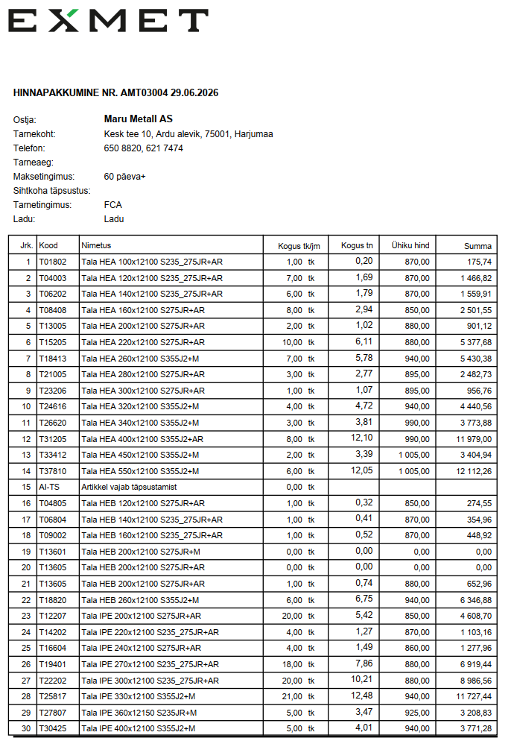
CFRHS100x40x3 | 0.92 | 1.1
CFRHS100x50x5 | 0.92 | 1.1
CFRHS100x80x3 | 0.92 | 1.1
CFRHS120x120x4 | 0.92 | 1.1
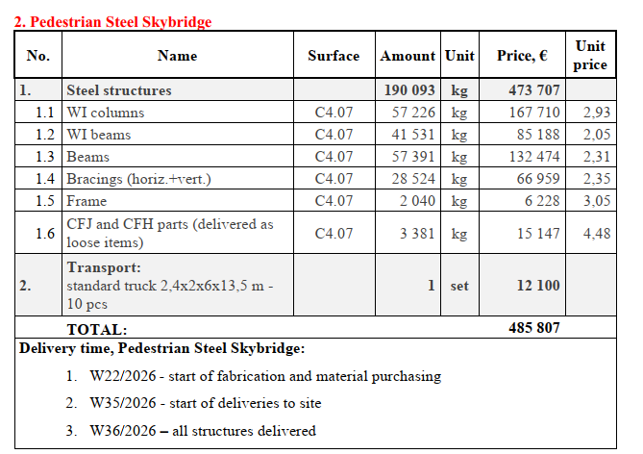
CFRHS120x120x5 | 0.92 | 1.1
CFRHS140x140x5 | 0.92 | 1.1
CFRHS150x100x3 | 0.92 | 1.1
CFRHS150x150x5 | 0.92 | 1.1
CFRHS150x50x3 | 0.92 | 1.1
CFRHS160x160x6 | 0.94 | 1.1
CFRHS160x160x8 | 0.98 | 1.1
CFRHS180x180x8 | 0.98 | 1.1
CFRHS200x100x5 | 0.94 | 1.1
CFRHS200x200x5 | 0.94 | 1.1
CFRHS200x200x6 | 0.98 | 1.1
CFRHS200x200x8 | 0.98 | 1.1
CFRHS250x150x5 | 0.94 | 1.1
CFRHS250x250x8 | 0.98 | 1.1
CFRHS300x300x10 | 1.08 | 1.1
HEA200 | 0.88 | 1.1
HEA240 | 0.88 | 1.1
HEA260 | 0.88 | 1.1
HEA320 | 0.9 | 1.1
HEA340 | 0.9 | 1.1
IPE240 | 0.88 | 1.1
IPE550 | 0.95 | 1.13
L100x10 | 1 | 1.1
L150x15 | 1 | 1.1
L200x100x10 | 1 | 1.1
T120 | 1.4 | 1.1
T140 | 1.4 | 1.1
T70 | 1.4 | 1.1
UNP260 | 0.95 | 1.1
UPE200 | 0.95 | 1.1

leht 4 | 0.92 | 1.1
leht 5 | 0.92 | 1.1
leht 6 | 0.92 | 1.1
leht 8 | 0.92 | 1.1
leht 10 | 0.92 | 1.1
leht 12 | 0.92 | 1.1
leht 15 | 0.92 | 1.1
Leht 16 | 0.92 | 1.1
Leht 20 | 0.92 | 1.1
Leht 22 | 0.92 | 1.1
Leht 25 | 0.92 | 1.1
Leht 30 | 0.92 | 1.1
Leht 35 | 1.37 | 1.1
Leht 40 | 1.37 | 1.1
leht 45 | 1.37 | 1.1
Leht 50 | 1.37 | 1.1
Leht 60 | 1.37 | 2.1
Leht 70 | 1.37 | 3.1

